mit Diagramm
 |  |  |  |  |  |  |  |  |  |  |  | 
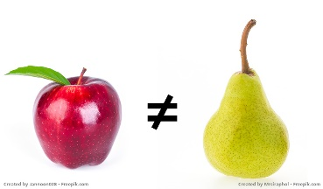
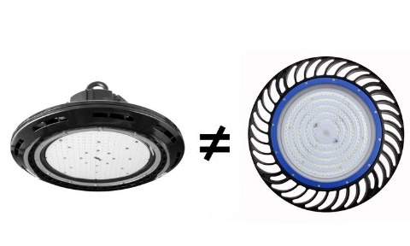
 | Neutraler Angebotsvergleich

 | Planungshorizont |  | 1 Jahr | 2 Jahre | 3 Jahre | 4 Jahre | 5 Jahre | 6 Jahre | 7 Jahre | 8 Jahre | 9 Jahre | 10 Jahre


 |  |  | • technische Daten
 |  |  | • Kaufpreis
 |  |  | • Stromkosten
 |  |  | • Helligkeit (Lichtmenge)
 |  |  | • Effizienz
 |  |  | • Lebensdauer

 | Gesamtbetriebskosten = Anschaffungskosten + Verbrauchskosten + Wartung + Ersatzinvestitionen
 | © Hanns-Ullrich Pleger 2018/2019 |  |  |  |  | 1

 | technische Daten |  |  |  |  |  | Zwischenrechnung |  |  |  | Anschaffung

 |  |  |  |  |  |  | Um denselben Gesamtlichtstrom zu erzielen, brauche ich von den "billigen" Leuchten eine größere Anzahl
 |  | Anzahl |  |  |  | Wir bieten an: | Gesamt- | Berechnung der Anzahl |  |  | Kauf
 |  |  | Lichtstrom | Verbrauch | Effizienz |  | Lichtstrom | der billigen LED-Hallenstrahler |  |  | Einzel | Summe
 | effektive LED-Beleuchtung | 40 | 21,400 lm | 150 W | 143 lm/W |  | 856,000 lm |  |  |  | 299.00 € | 11,960.00 €
 | "billige" LED-Beleuchtung | 44 | 19,500 lm | 150 W | 130 lm/W |  | dividiert durch | 19,500 lm | 44 |  | 230.00 € | 10,120.00 €
 | 95 | 0.95 |  |  | 9% | schlechter |  |  |  |  |  | 1,840.00 €
 |  |  |  |  |  | Der Kauf der BILLIGEN Leuchten ist günstiger, und zwar um |  |  |  |  |  | 1,840.00 €
 |  |  |  |  |  |  |  |  |  |  |  | -18%
 | Verbrauchskosten: Strom |  |  | 142.50 €
 | Anzahl |  | Leistung | 1 kWh kostet | Leuchtdauer pro Wochentag | an *** Tagen pro Woche | Leuchtdauer am | an ** Wochen im Jahr | das ergibt eine Leuchtdauer | Energiebedarf |  | Stromkosten
 |  |  |  |  | Montag bis Freitag |  | Samstag/ Sonntag |  | jährlich | jährlich |  | jährlich
 |  |  | [W] | ct/KWh | [h] |  | [h] |  | [h] | [kWh] |  | [€]
 | effektive LED-Beleuchtung | 40 | 150 W | 21.0 | 11.0 | 5 | 2.0 | 52 | 2972 | 16,940.3 | kWh | 3,557.46 €

 | "billige" LED-Beleuchtung | 44 | 150 W |  |  |  |  |  |  | 19,615.1 | kWh | 4,119.16 €

 |  |  | Die jährlichen Stromkosten der EFFEKTIVEN Leuchten sind günstiger, und zwar um |  |  |  |  |  |  |  |  | 561.70 €
 |  |  |  |  |  |  |  |  |  |  |  | 14%
 | Gesamtbetrachtung
 |  | Jahre | 1 | 2 | 3 | 4 | 5 | 6 | 7 | 8 | 9 | 10
 | Stromkosten im Jahr | effektiv | 3,557.46 € | 7,114.92 € | 10,672.38 € | 14,229.84 € | 17,787.30 € | 21,344.76 € | 24,902.22 € | 28,459.68 € | 32,017.14 € | 35,574.60 €
http://ogy.de/zlnh |  | weniger gut | 4,119.16 € | 8,238.33 € | 12,357.49 € | 16,476.66 € | 20,595.82 € | 24,714.99 € | 28,834.15 € | 32,953.31 € | 37,072.48 € | 41,191.64 €

 | Gesamtkosten "effektiv" = Kauf + Stromkosten + Ersatzinvestition | Kauf | 11,960.00 €
 |  | jährlich Strom | 3,557.46 € | 3,557.46 € | 3,557.46 € | 3,557.46 € | 3,557.46 € | 3,557.46 € | 3,557.46 € | 3,557.46 € | 3,557.46 € | 3,557.46 €
 |  | Summe Kosten | 15,517.46 € | 19,074.92 € | 22,632.38 € | 26,189.84 € | 29,747.30 € | 33,304.76 € | 36,862.22 € | 40,419.68 € | 43,977.14 € | 47,534.60 €
 | Gesamtkosten "billig" = Kauf + Stromkosten + Ersatzinvestition | Kauf | 10,120.00 €
 |  | jährlich Strom | 4,119.16 € | 4,119.16 € | 4,119.16 € | 4,119.16 € | 4,119.16 € | 4,119.16 € | 4,119.16 € | 4,119.16 € | 4,119.16 € | 4,119.16 €
 |  | Ersatzinvestition *) |  |  |  | 0.00 € |  | 0.00 € | 10,120.00 € | 0.00 €
 |  | Summe Kosten | 14,239.16 € | 18,358.33 € | 22,477.49 € | 26,596.66 € | 30,715.82 € | 34,834.99 € | 49,074.15 € | 53,193.31 € | 57,312.48 € | 61,431.64 €
Gesamtkosten
 |  | *) zum Stichwort "Lebensdauer" siehe Dr-LED-Newsletter

 |  | Jahre | nach 1 Jahr | nach 2 Jahren | nach 3 Jahren | nach 4 Jahren | nach 5 Jahren | nach 6 Jahren | nach 7 Jahren | nach 8 Jahren | nach 9 Jahren | nach 10 Jahren
 | Über-/ | Unterdeckung (oder: ab wann ist die effizientere Leuchte preiswerter) | 1,278.30 € | 716.59 € | 154.89 € | -406.82 € | -968.52 € | -1,530.23 € | -12,211.93 € | -12,773.63 € | -13,335.34 € | -13,897.04 €

Stromkosten und Gesamtkosten

